- 44 -
図-3 大学・短大への進学者（過年度卒業者を含む）の進学地別割合の前年度比較
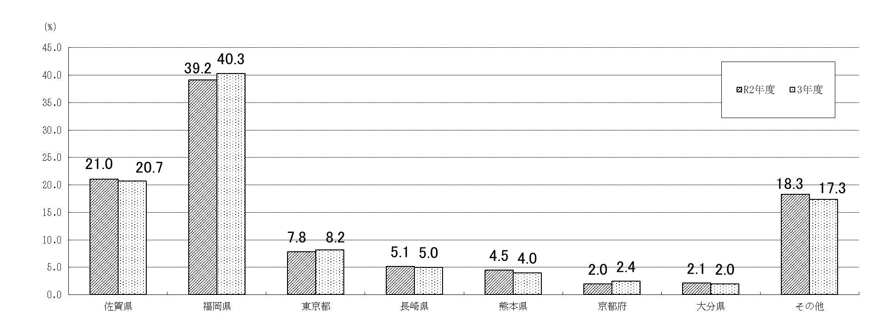

 |  |  |  |  |  |  |  | (単位：％)
 | 佐賀県 | 福岡県 | 東京都 | 長崎県 | 熊本県 | 京都府 | 大分県 | その他
R2年度 | 21.0 | 39.2 | 7.8 | 5.1 | 4.5 | 2.0 | 2.1 | 18.3
3年度 | 20.7 | 40.3 | 8.2 | 5.0 | 4.0 | 2.4 | 2.0 | 17.3

(5) 就職者数のうち県外へ就職した者は747人(男531人、女216人)で、就職者数に占める割合は34.2％
となり、前年度(39.3％)より5.1ポイント減少している。
・ 就職者数を職業別にみると、最も多いのは「生産工程従事者」851人(38.9％)、次いで「サービス職
業従事者」298人(13.6％)、「事務従事者」269人（12.3％）、「専門的・技術的職業従事者」189人
（8.6％）、「建設・採掘従事者」166人（7.6％）、「販売従事者」121人（5.5％）、「保安職業従事者」
117人(5.4％)の順となっている。
・ 就職者数を産業別にみると、最も多いのは「製造業」895人(41.0％)、次いで「建設業」258人
(11.8％)、「卸売業、小売業」191人(8.7％)、「医療、福祉」161人(7.4％)、「公務（他に分類さ
れるものを除く)」147人(6.7％)の順となっている。

表-59 高等学校卒業者の県内・県外別就職者 (進学しながら就職した者を含む)の推移
 |  |  |  |  |  |  |  |  | (単位：人･％)
年度 | 就職者数 |  | 県内就職者 |  | 県外就職者 |  |  | 県内 就職率 | 県外 就職率
 |  |  |  |  | 計 | 男 | 女
H23 | 2,758 |  | 1,698 |  | 1,060 | 806 | 254 | 61.6 | 38.4
24 | 2,616 |  | 1,575 |  | 1,041 | 786 | 255 | 60.2 | 39.8
25 | 2,639 |  | 1,536 |  | 1,103 | 811 | 292 | 58.2 | 41.8
26 | 2,664 |  | 1,564 |  | 1,100 | 786 | 314 | 58.7 | 41.3
27 | 2,638 |  | 1,564 |  | 1,074 | 781 | 293 | 59.3 | 40.7
28 | 2,638 |  | 1,471 |  | 1,167 | 831 | 336 | 55.8 | 44.2
29 | 2,655 |  | 1,566 |  | 1,089 | 790 | 299 | 59.0 | 41.0
30 | 2,608 |  | 1,524 |  | 1,084 | 760 | 324 | 58.4 | 41.6
R元 | 2,594 |  | 1,475 |  | 1,119 | 807 | 312 | 56.9 | 43.1
2 | 2,614 |  | 1,588 |  | 1,026 | 722 | 304 | 60.7 | 39.3
3 | 2,185 |  | 1,438 |  | 747 | 531 | 216 | 65.8 | 34.2

- 48 -
(8) 県外就職者の就職地のうち、最も多いのは福岡県の320人(就職者数の14.6％)、次いで愛知県
84人(同3.8％)、東京都72人(同3.3％)、大阪府50人(同2.3％)の順となっている。

表-64 高等学校卒業者の主な県外就職地別就職者数(進学しながら就職した者を含む)の推移
 |  |  |  |  |  |  |  |  |  |  | (単位：人)
年度 | 県外 | 福岡 | 愛知 | 東京 | 大阪 | 神奈川 | 広島 | 長崎 | 鹿児島 | 埼玉 | その他
 | 就職者数
H23 | 1,060 | 324 | 193 | 140 | 88 | 39 | 62 | 74 | 2 | 11 | 127
24 | 1,041 | 299 | 212 | 112 | 94 | 35 | 57 | 72 | 5 | 13 | 142
25 | 1,103 | 359 | 200 | 128 | 96 | 39 | 38 | 70 | 0 | 6 | 167
26 | 1,100 | 380 | 175 | 169 | 82 | 44 | 48 | 61 | 5 | 8 | 128
27 | 1,074 | 380 | 173 | 143 | 73 | 41 | 67 | 51 | 0 | 12 | 134
28 | 1,167 | 350 | 206 | 170 | 84 | 54 | 58 | 78 | 1 | 21 | 145
29 | 1,089 | 382 | 168 | 163 | 58 | 40 | 43 | 68 | 13 | 11 | 143
30 | 1,084 | 371 | 164 | 159 | 56 | 44 | 55 | 65 | 13 | 15 | 142
R元 | 1,119 | 420 | 141 | 154 | 74 | 55 | 57 | 62 | 7 | 19 | 130
2 | 1,026 | 448 | 105 | 122 | 52 | 43 | 52 | 54 | 22 | 12 | 116
3 | 747 | 320 | 84 | 72 | 50 | 46 | 35 | 33 | 25 | 13 | 69

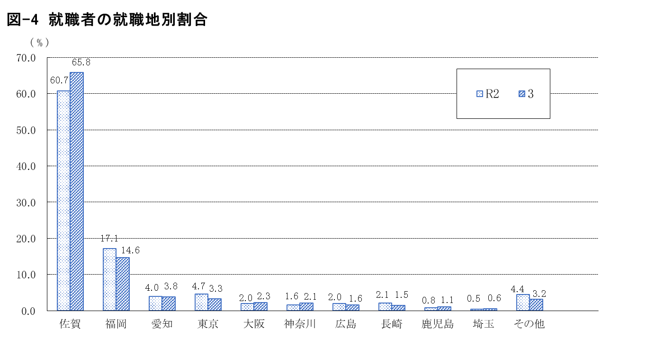

 |  |  |  |  |  |  |  |  |  |  | (単位：％)
 | 佐賀 | 福岡 | 愛知 | 東京 | 大阪 | 神奈川 | 広島 | 長崎 | 鹿児島 | 埼玉 | その他
R2 | 60.7 | 17.1 | 4.0 | 4.7 | 2.0 | 1.6 | 2.0 | 2.1 | 0.8 | 0.5 | 4.4
3 | 65.8 | 14.6 | 3.8 | 3.3 | 2.3 | 2.1 | 1.6 | 1.5 | 1.1 | 0.6 | 3.2

